初期インストール
AndroidStuido+NDKビルド環境構築手順 ※JNIやC/C++ライブラリを組み込んだプロジェクトの作り方、それらを使わない場合はあまり見る必要なし。

■IDE、プラグインのインストールと設定
https://developer.android.com/studio/projects/add-native-code.html?hl=ja
に有る通り

「Android Studio 2.2 以上 と Gradle バージョン 2.2.0 以上用の Android プラグインを使用すると、C / C++ コードをコンパイルしてネイティブ ライブラリを作成し、
それを Gradle で APK にパッケージ化することで、C / C++ コードをアプリに追加できます。」

と有る為下記サイトからAndroidStudioのインストーラを取得します

https://developer.android.com/studio/index.html?hl=ja

以下、2017年6月12日現在の最新リリース版ver2.3.3.0 で実施手順を記載します
１）ダウンロードしたインストーラを実行
（android-studio-bundle-162.4069837-windows.exe）
２）既にPCに別VersionのAndroidStuidoがインストールされている場合は
消すかどうかを聞いてきます。（消す必要は特にないです）

３）途中SDKとAndroidStudioのインストールのパスが表示されますが
特に問題なければそのままで進めます
（40分ぐらいかかります）

４）実行します（既に別Versionインストールしていると設定をimportするか聞いてきますが
今回は使わないようにします）

５）プロキシ設定画面になった場合にプロキシが有る環境の場合は設定してください
但し、プロキシ設定画面ではSSL（HTTPS）設定が出来ない為後で設定します

６）InstallTypeを「Custom」に設定します
Check the componentsで

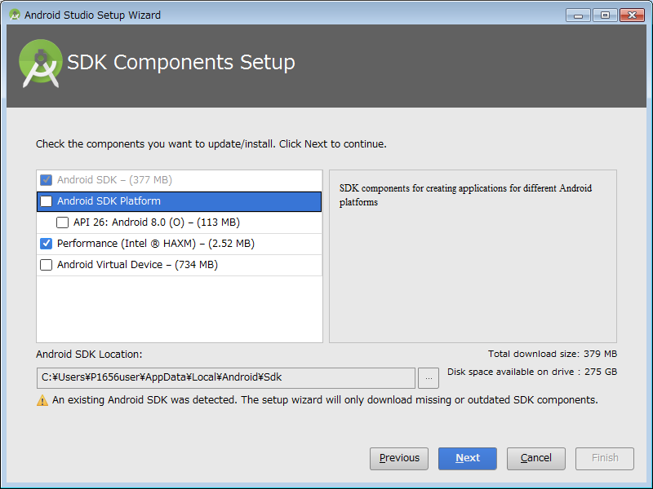

 | C:\Users\P1656user\AppData\Local\Android\Sdk
 | の様に既存のSDKが指定されている場合は
 | C:\Users\P1656user\AppData\Local\Android\sdk2
 | の様にインストール中に指定したSDKの場所を指定してください（後ろに１、２と数字がつくはずですので最大の数値で良いかと思います）

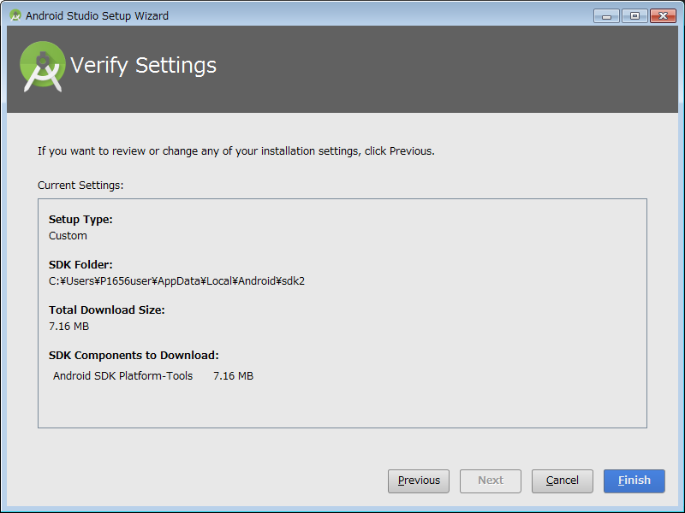

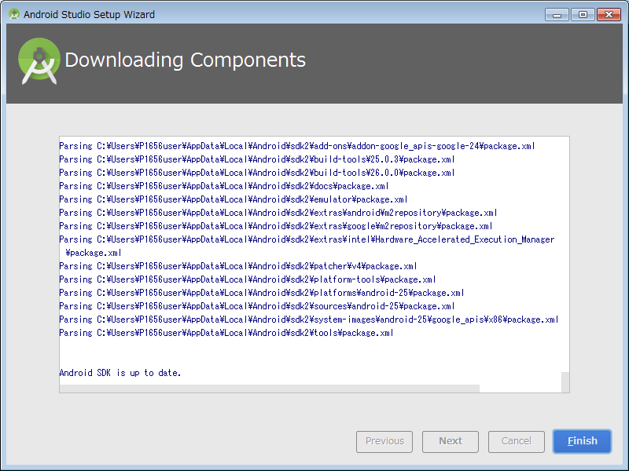

これでAndroidStudio本体のインストールが完了です

新規プロジェクト作成方法
■新規プロジェクトの作成方法 ※JNIやC/C++ライブラリを組み込んだプロジェクトの作り方、それらを使わない場合はあまり見る必要なし。
対象プロジェクトの作成

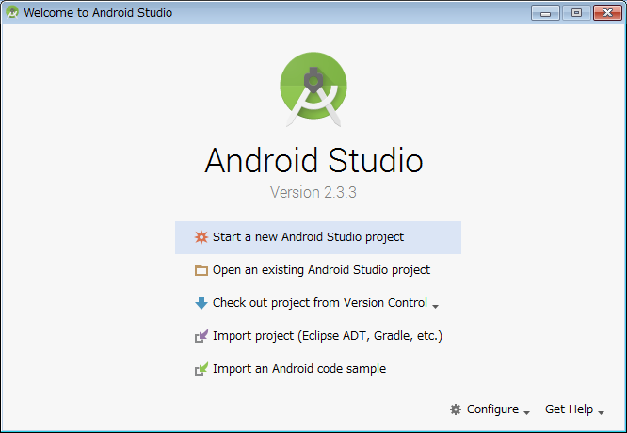

１）「Start a new AndroidStudio project」をクリックしてください
※既に既存プロジェクトを表示している場合はFile>new>new projectを選択

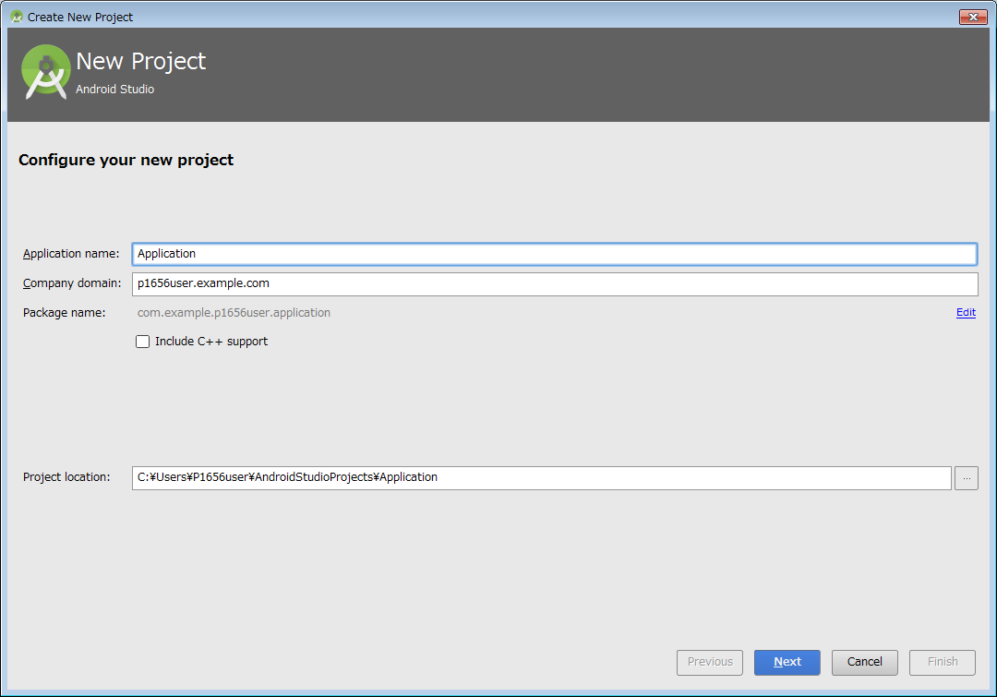

 | 上記のダイアログが出るので以下内容で記載

 | Application name | SampleNDKApplication（仮称）
 | ※各自アプリ名称を入れること
 | package name | com.panasonic.avc.smartpayment.icsyaho
 | ※：右にあるeditリンクをクリックして入力可能にすること
 | Include C++ support | チェックを入れる

 | Project Location | 任意
 | ※ローカルのプロジェクトファイルの配置場所になります

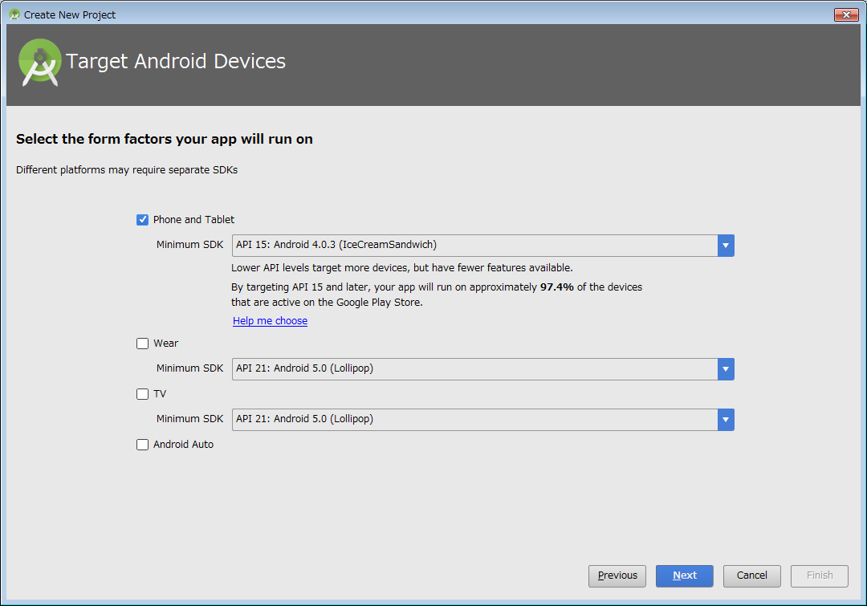

 | minimum SDK はアプリ要件に合わせてください（例では4.4とします）

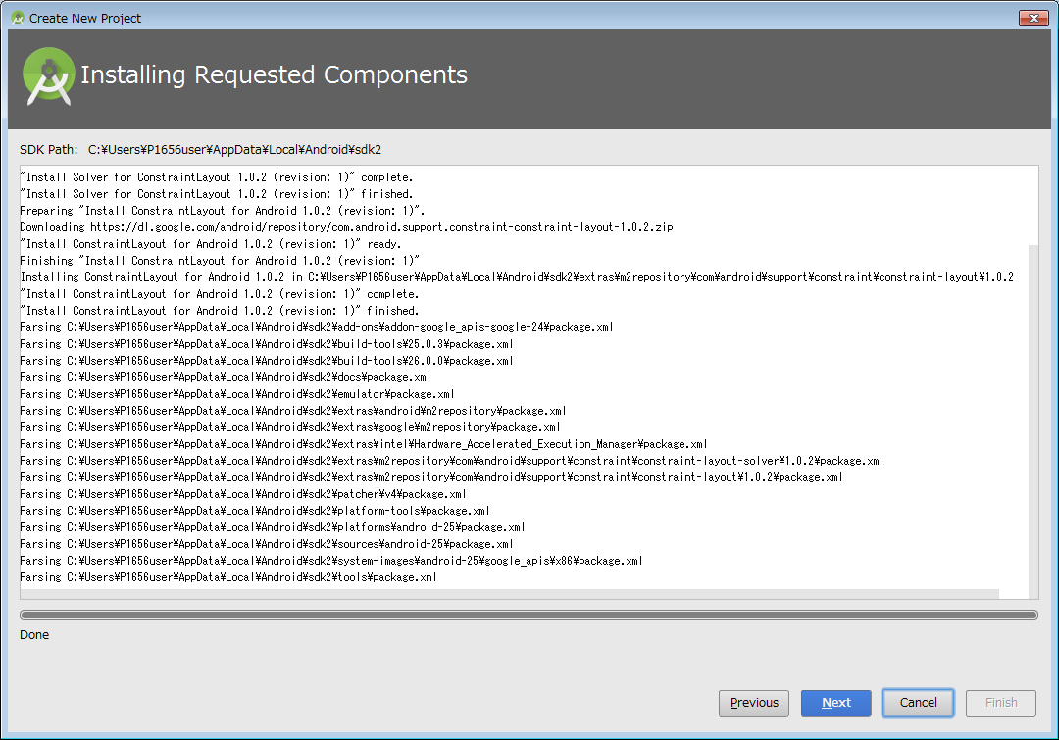

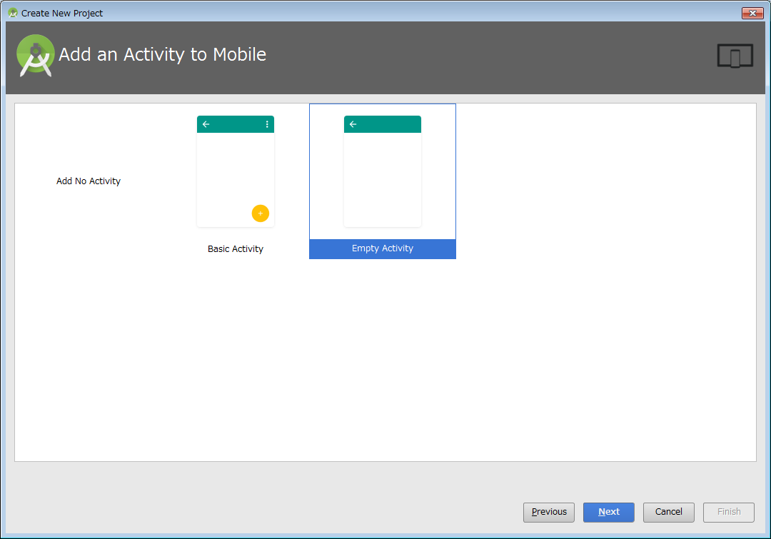

 | Activityは要件にあわせてください
 | ※例ではEmptyActivityを使用します

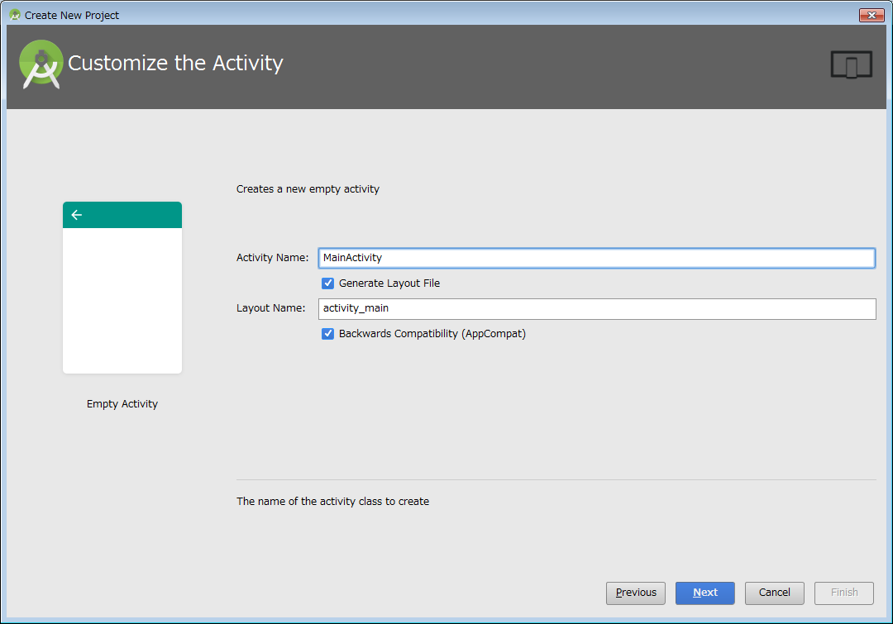

 | Activity名を決めてnext

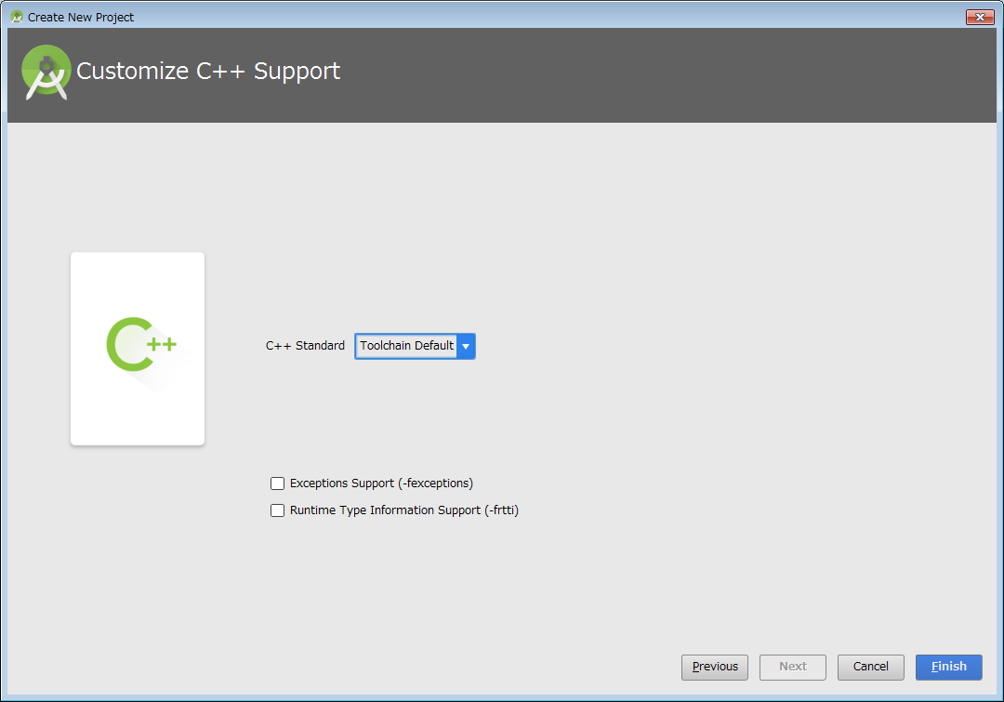

 | C++11 |  | 選択
 | Exception Support |  | チェック
 | Runtime Type information support |  | チェック

 | でFinish

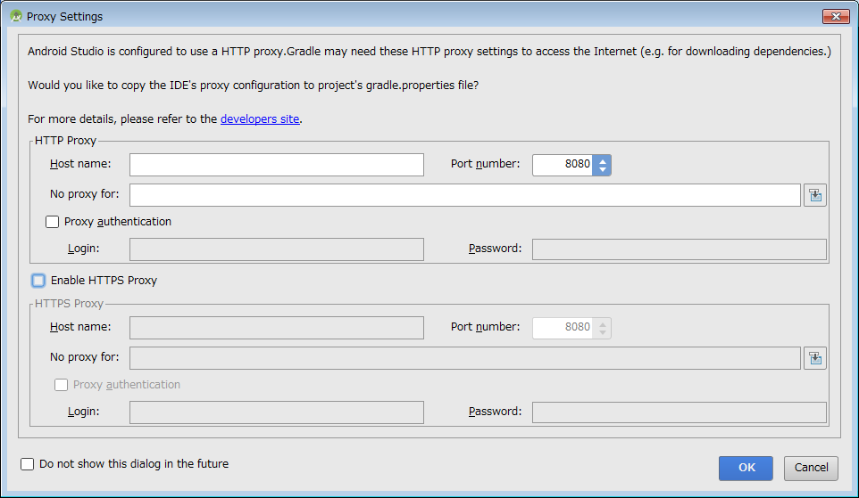

 | インストール時のProxy設定が入力されて上記ダイアログが表示されます
 | この際、環境がHTTPSに対してもProxyが設定する必要がある場合は
 | 「Enable HTTPS Proxy」にチェックを入れてHTTPS側のProxy設定を入力してください

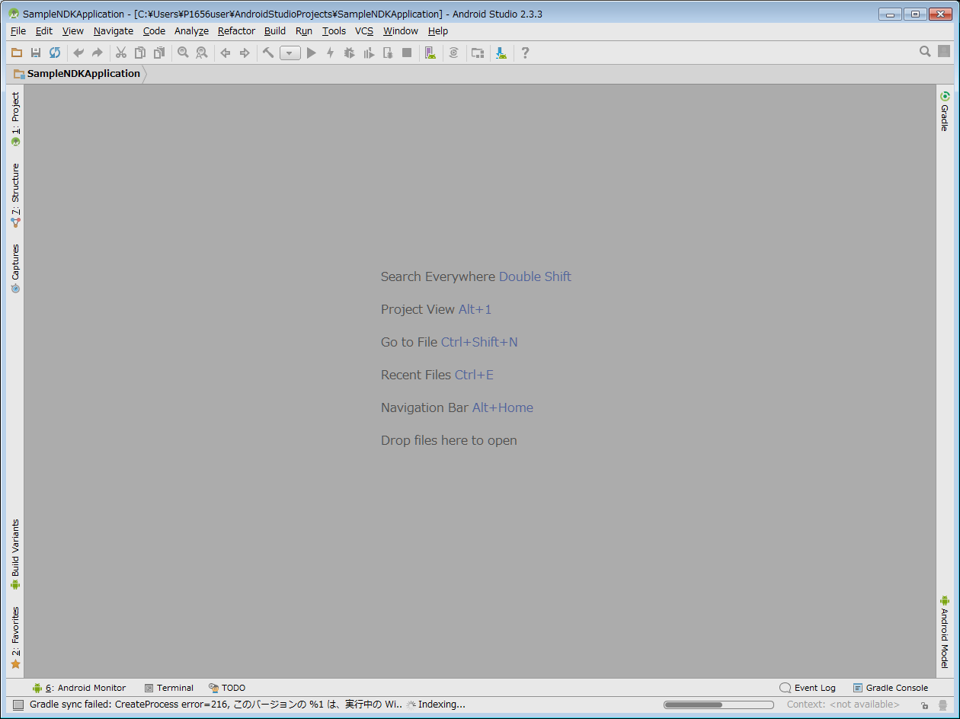

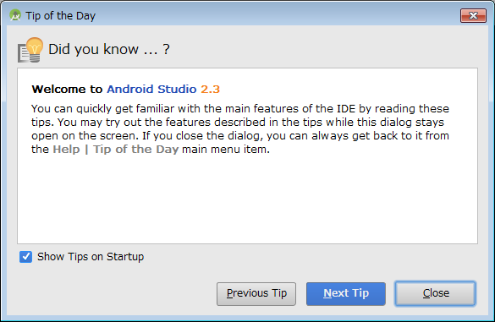

 | 以下のようなエラーメッセージが表示された場合は、
 | 「Error:CreateProcess error=216, このバージョンの %1 は、実行中の Windows のバージョンと互換性がありません。コンピューターのシステム情報を確認して、プログラムの x86 (32 ビット) のバージョンと x64 (64 ビット) のバージョンのどちらが必要か確認してから、ソフトウェアの発行元に問い合わせてください。」

 | File>Project Structure でダイアログを表示しして
 | SDKLocationの「Use emmbedded JDK」のチェックを外してインストールJDKのパスを指定する
 | ※このエラーが表示される場合、64ビットOSでない可能性があります（64bitOSでない場合Cmakeが出来ない為環境が構築出来ない状況になります）

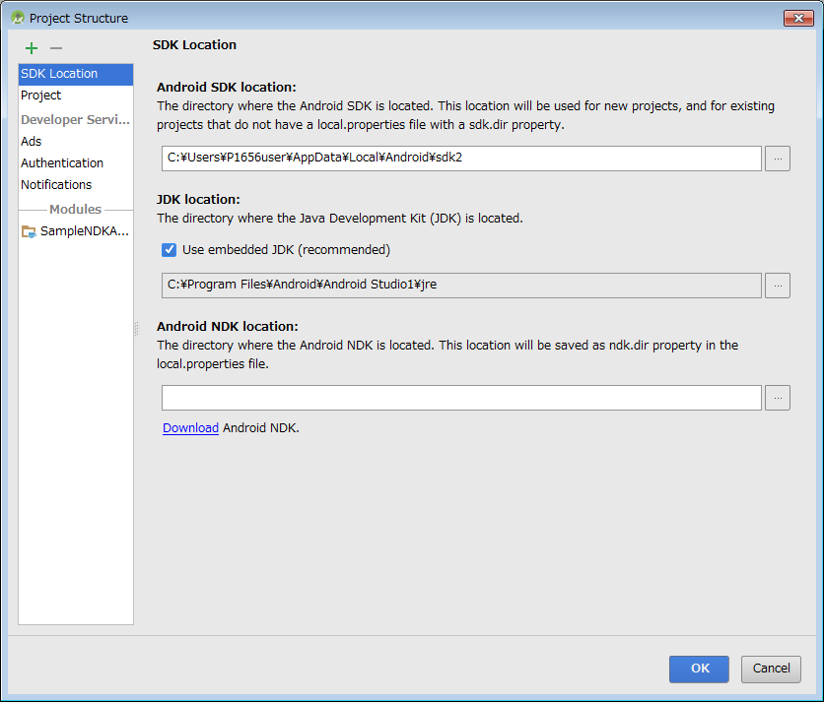

 | C:\Program Files\Java\jdk1.8.0_11
 | とかのはず

 | 次に
 | NDK not configured
 | が出た場合はNDK系がインストールされていないのでリンクをクリックする

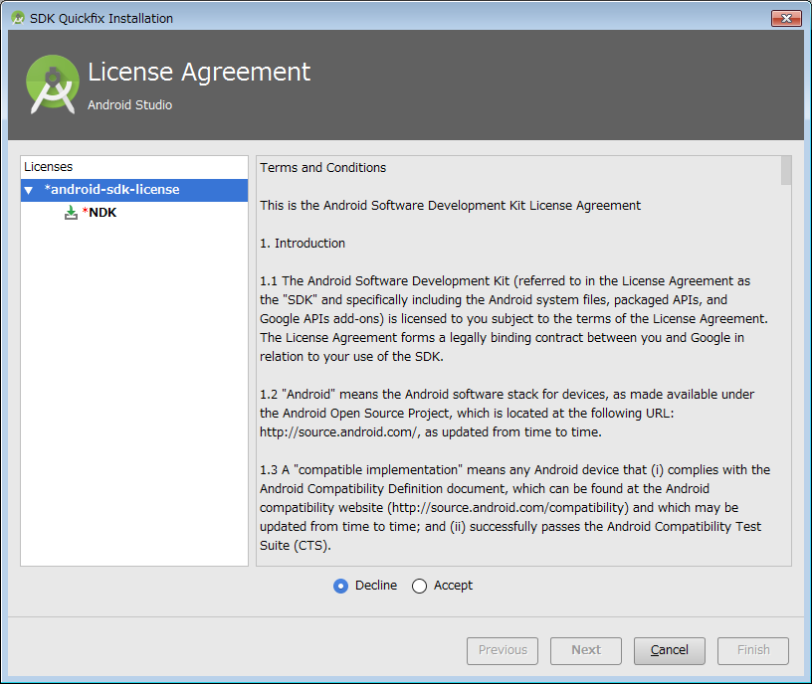

 | Acceptにしてnext

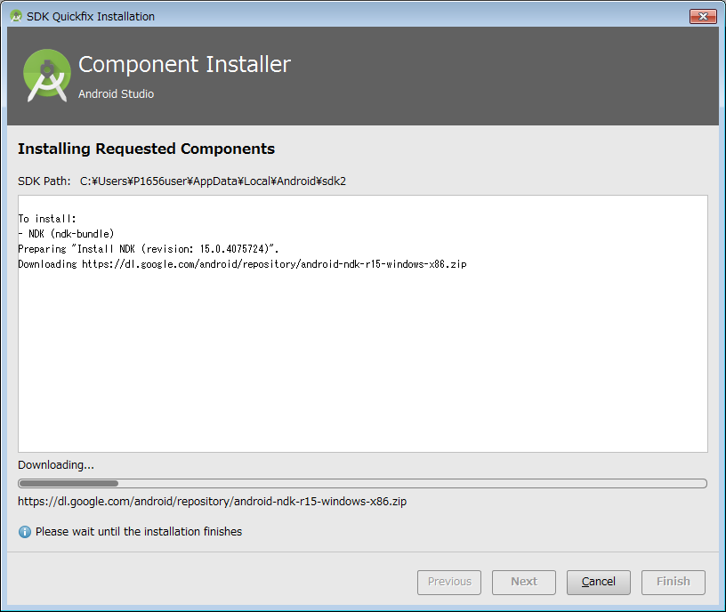

 | しばらく待ちます

 | 続いて「Failed to fine CMake」とでるので同じくリンクをクリック

 | 動かない場合があるのでその場合は
 | File＞Settingsからダイアログ表示

 | Apperance＞System Settings＞Android SDK

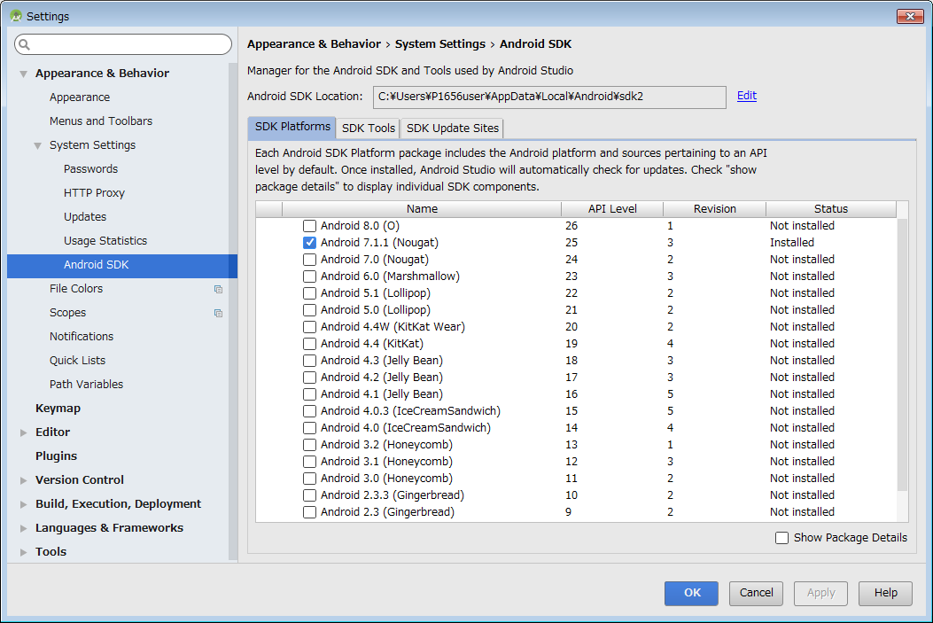

 | SDKToolタブをクリック

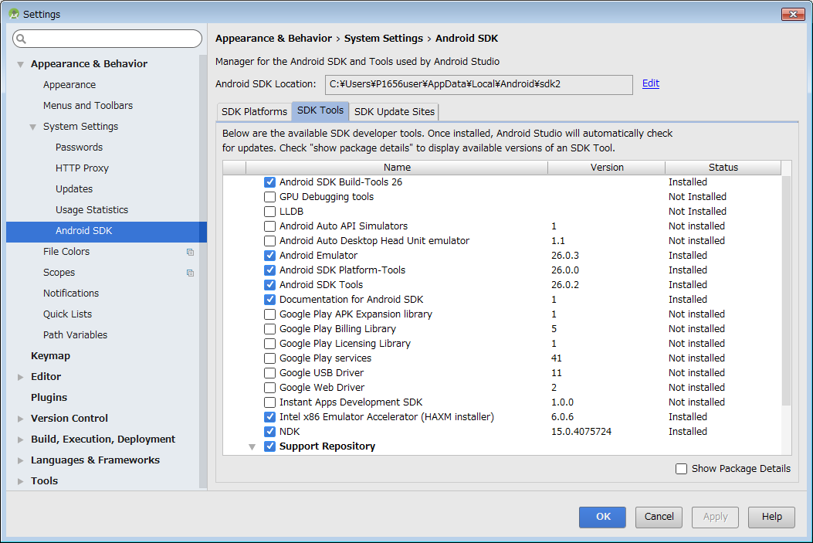

 | LLDBとCmakeにチェックを入れること（NDKは既にチェックが入っているのを確認する）

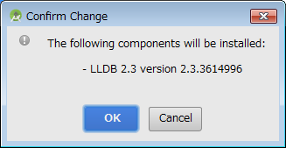

 | 初期ビルド（GradleSync）が成功すれば完了です

既存プロジェクトOpen
■既存プロジェクトのOpen ※JNIやC/C++ライブラリを組み込んだプロジェクトの作り方、それらを使わない場合はあまり見る必要なし。

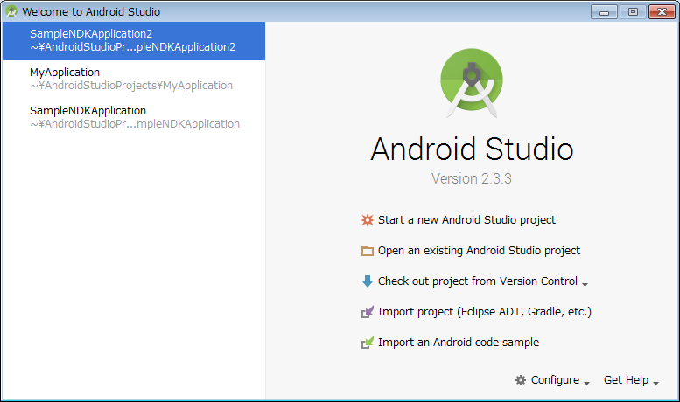

１）「Start a new AndroidStudio project」をクリックしてください
※既に既存プロジェクトが有る場合はFile>new>new projectを選択
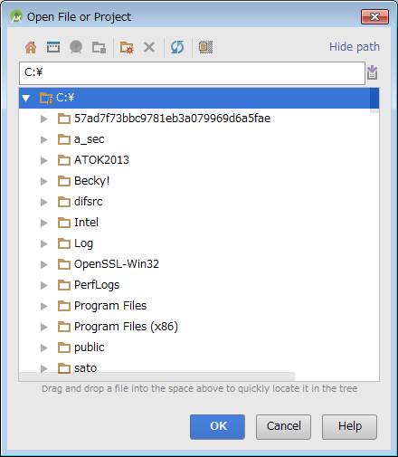
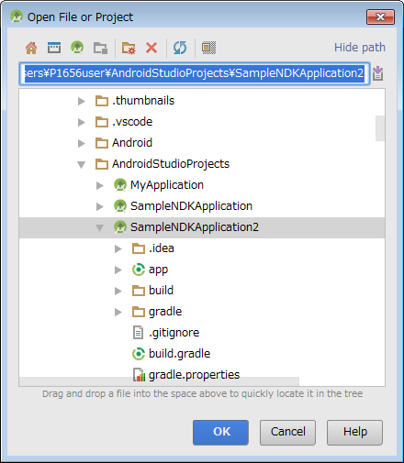

 | 指定のプロジェクトを選択してOKを押す

 | インストール時のProxy設定が入力されて上記ダイアログが表示されます
 | この際、環境がHTTPSに対してもProxyが設定する必要がある場合は
 | 「Enable HTTPS Proxy」にチェックを入れてHTTPS側のProxy設定を入力してください

 | 最初にGradle Syncが実行されますがその際に必要ビルド環境かどうかをチェックしてインストールします
 | ※新規プロジェクトや他の既存で一度NDKやCmakeやLLDBをインストールしていれば再度実施しません。

 | 以下、初環境で有った時の動作に対しての処理を記載します

 | Messageコンソールに
 | NDK not configured
 | が出た場合はNDK系がインストールされていないのでリンクをクリックする

 | Acceptにしてnext

 | しばらく待ちます

 | 続いて「Failed to fine CMake」とでるので同じくリンクをクリック

 | 動かない場合があるのでその場合は
 | File＞Settingsからダイアログ表示

 | Apperance＞System Settings＞Android SDK

 | SDKToolタブをクリック

 | LLDBとCmakeにチェックを入れること（NDKは既にチェックが入っているのを確認する）

 | 初期ビルド（GradleSync）が成功すれば完了です

